Weblord - instruktion
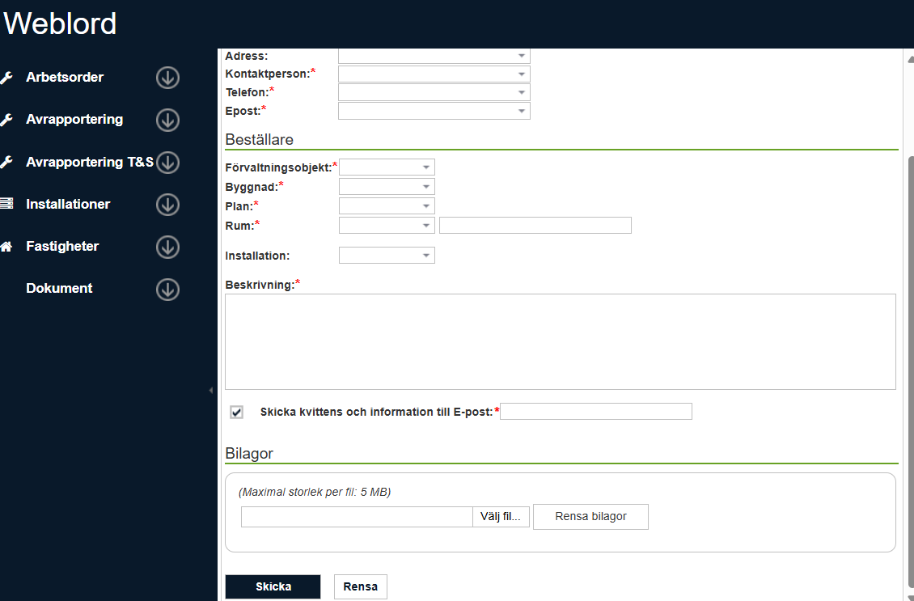

<-- Ange kostnadsställe
<-- Uppgifterna Byggnad, Plats och Rum är obligatoriska att ange i Weblord men om platsen inte är relevant för din beställning kan t ex ange ditt arbetsrum eller annan lokal i din närhet.

Skyltning självincheckning
<-- Viktigt att ha med detta! Övrig infomation kan bifogas i första bladet på denna excel-fil och bifogas som bilaga.

<-- Bifoga excel-fil här!

